楼盘列表
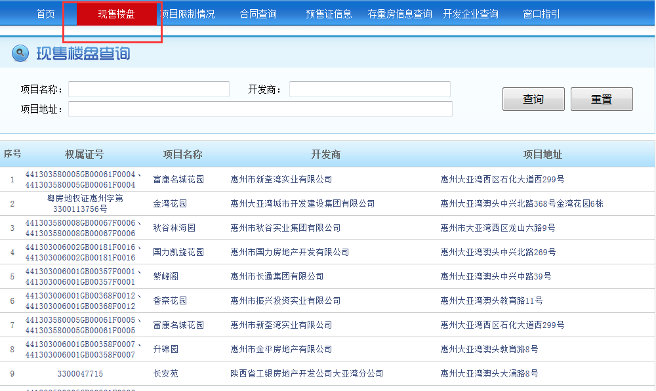
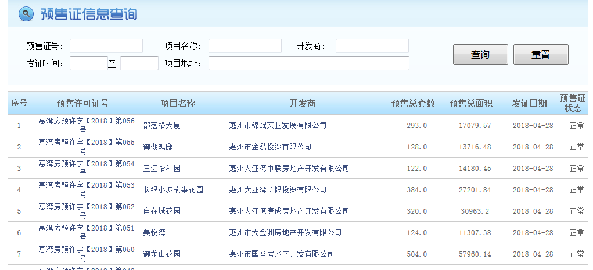
http://61.142.120.214:9000/web/nowonsale.jsp
序号 | 权属证号/预售许可证号 | 项目名称 | 开发商 | 项目地址 | 预售总套数 | 预售总面积 | 发证日期 | 预售证状态 | 更新时间
1 | 441303580005GB00061F0004、441303580005GB00061F0004 | 富康名城花园 | 惠州市新荃湾实业有限公司 | 惠州大亚湾西区石化大道西299号
2 | 惠湾房预许字【2018】第056号 | 部落格大厦 | 惠州市锦焜实业发展有限公司 |  | 293.0 | 17079.57 | 2018-04-28 | 正常

预售许可证信息
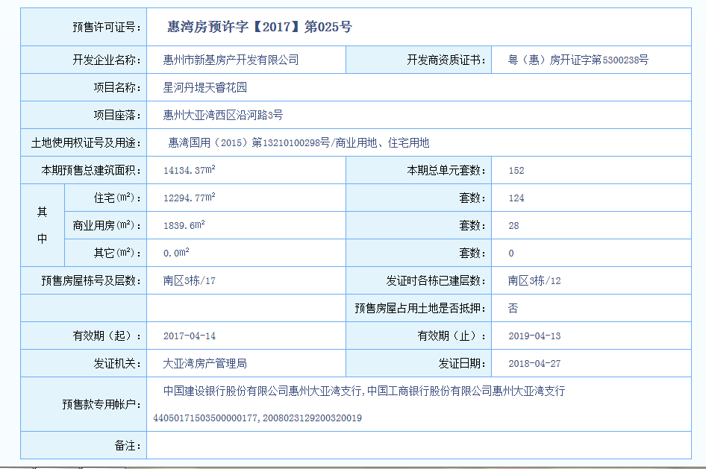
序号 | 预售许可证号 | 开发企业名称 | 开发商资质证书 | 项目名称 | 项目座落 | 土地使用权证号及用途 | 本地预售总建筑面积 | 本期总单元套数 | 其中-住宅（㎡） | 住宅套数 | 其中-商业用房（㎡） | 商业套数 | 其中-其它（㎡） | 其它套数 | 预售房屋栋号及层数 | 发证时各栋已建层数 | 预售房屋占用土地是否抵押 | 有效期（起） | 有效期（止） | 发证机关 | 发证日期 | 预售款专用帐户 | 备注

 | 现售项目无此页面

楼栋信息
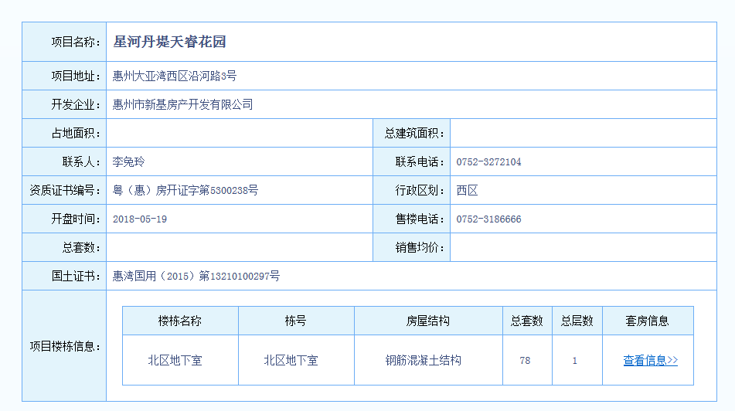
序号 | 项目名称 | 项目地址 | 开发企业 | 占地面积 | 总建筑面积 | 联系人 | 联系电话 | 资质证书编号 | 行政区划 | 开盘时间 | 售楼电话 | 总套数 | 销售均价 | 国土证书 | 楼栋名称 | 栋号 | 房屋结构 | 总套数 | 总层数 | 更新时间

 | 现售、预售均需采集

房号
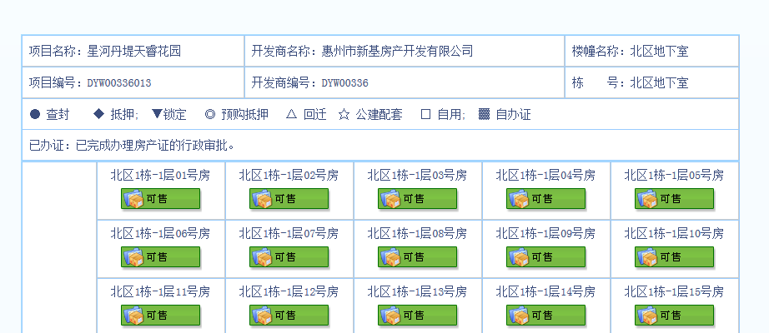
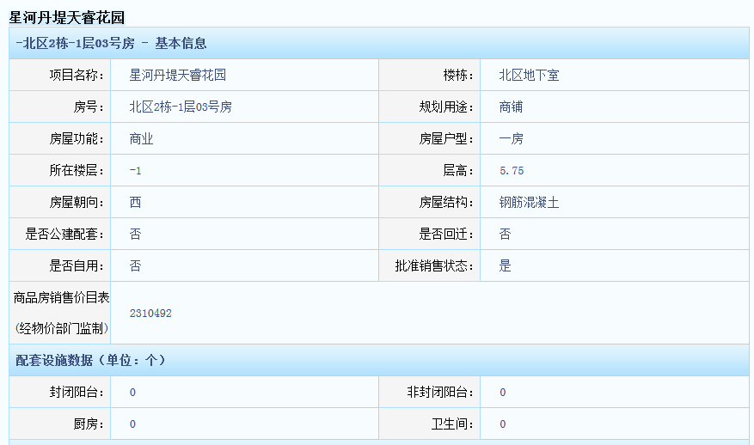
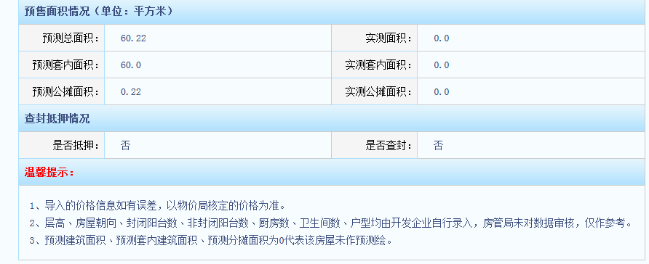
序号 | 项目名称 | 预售证号 | 开发商名称 | 楼幢名称 | 栋号 | 楼层 | 房号 | 房号颜色 | 规划用途 | 房屋功能 | 房屋户型 | 层高 | 房屋朝向 | 房屋结构 | 是否公建配套 | 是否回迁 | 是否自用 | 批准销售状态 | 商品房销售价目表(经物价部门监制) | 封闭阳台 | 非封闭阳台 | 厨房 | 卫生间 | 预测总面积 | 实测面积 | 预测套内面积 | 实测套内面积 | 预测公摊面积 | 实测公摊面积： | 是否抵押 | 是否查封 | 更新/新增 | 更新时间
 | 星悦花园 | 博罗房预许(2018)045号 | 惠州御景房地产有限公司 | 星悦花园1栋住宅楼 | 1栋 | 22层 | 22层01房 | 绿色+期房待售 | 住宅 | 住宅 | 三房二厅 | 3 | 南 | 钢筋混凝土 | 否 | 否 | 否 | 是 | 716161 | 0 | 2 | 1 | 1

